概要
CLIで遊ぶポーカーゲーム

1. | 2.
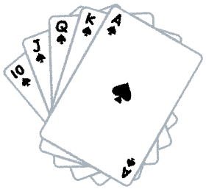
カードを配る
ユーザーは手札から
HOLD(保持するカード)・DROP(捨てるカードDROP）を選択する
HOLD
HOLD
HOLD
DROP
DROP

3. | 4.
新たに配られたカード
新たに配られたカード
捨てたカード
捨てたカード枚数分のカードを、ストックされたデッキから引く。
ゲームシステムは
手役を精査し、ユーザーにポイントを与える。
更にゲームシステムは
次のゲームをするか、やめるかをユーザーに問いかける。
次のゲームを選ぶと1へ戻る

ポーカー役
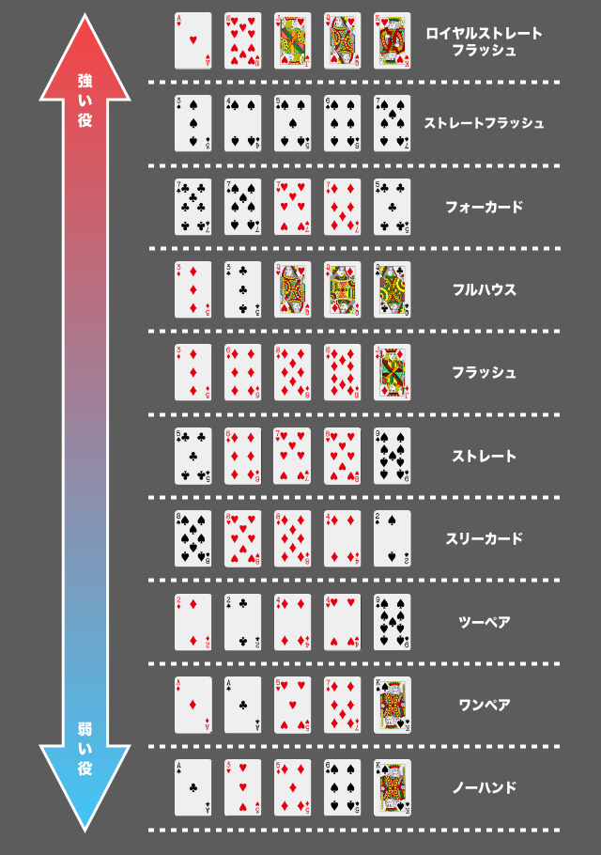
ポーカー役

